Sheet1
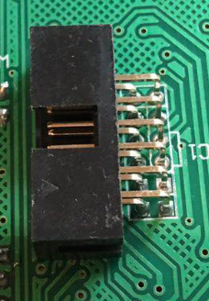
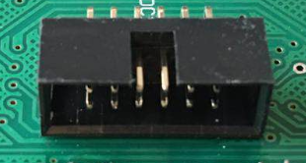
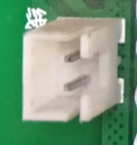
CJ50000电路板焊接清单
名称 | 参数 | 封装 | 标号
光耦 | TLP785 | DIP-4 | W1,W2，W3，W4焊2个，W5
贴片铝电解电容 | 47uF/25V | 6.3*5.4mm | C1，C2，C3，C4
贴片铝电解电容 | 100uF/35V | 6*7mm | C5，C6，C7，C8
电位器 | BONENS 3296 20K | 蓝色3脚 | W2（在JP6右边）
二极管 | US1M | DO-214 | D4 D3 D2 D1
贴片电阻 | 1K | 1206 | R47 R46
贴片电阻 | 10K | 1206 | R32 R33 R34 R45 (R45板上标的2K，实际需要焊10K)
贴片电阻 | 10欧姆 | 1206 | R41 R42 R39 R40 R38 R37 R43 R44
贴片电阻 | 4.7K | 1206 | R9 R10 R11 R12 R46X
贴片电阻 | 6.8K | 1206 | R35 R13
贴片电阻 | 100欧姆 | 1206 | R36
贴片电阻 | 510欧姆 | 1206 | R14-R31 （R31有两个）
贴片电阻 | 20K | 1206 | R13X
贴片电阻 | 12欧姆 | 2512 | R1 R2 R3 R4 R5 R6 R7 R8
贴片电容 | 0.1uF | 1206 | C9 C10 C11 C11X C12 C13 C14 C14X C15 C16 C17
LED | 绿光 | 2.54mm，直插 | LED2 LED1
白塑料插座 | 2P | 2.54mm，直插 | 如下图所示，买20个，不焊
白塑料插座 | 4P | 2.54mm，直插 | AV
双排插座黑 | 12P | 2.54mm，弯插 | 如下图所示，买20个，不焊
单排针座 | 6P | 2.54mm | JP5
双排针座 | 42P | 2.54mm | JP1 JP2 JP3 JP4
跳线 |  |  | 根据实物焊接（暂时不焊）

